記入用
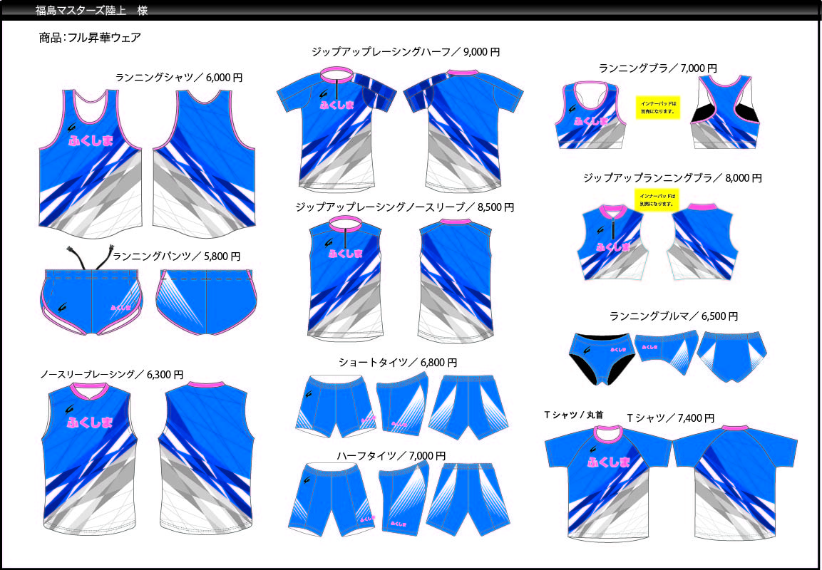

ウェアの種類 | 価格（税込） |  | SS | S | Ⅿ | Ⅼ | 2Ⅼ | 3Ⅼ |  |  | 合計枚数 | 合計金額 | 備考
ランニングシャツ（男子） | 6,000 | 円 |  |  |  |  |  |  |  |  | 0 | 0
ノースリーブレーシング（男子） | 6,300 | 円 |  |  |  |  |  |  |  |  | 0 | 0
ジップアップレーシングノースリーブ（男子） | 8,500 | 円 |  |  |  |  |  |  |  |  | 0 | 0
ジップアップレーシングハーフ（男子） | 9,000 | 円 |  |  |  |  |  |  |  |  | 0 | 0
ランニングパンツ（男子） | 5,800 | 円 |  |  |  |  |  |  |  |  | 0 | 0
ランニングシャツ（女子） | 6,000 | 円 |  |  |  |  |  |  |  |  | 0 | 0
ノースリーブレーシング(女子) | 6,300 | 円 |  |  |  |  |  |  |  |  | 0 | 0
ランニングブラ（女子） | 7,000 | 円 |  |  |  |  |  |  |  |  | 0 | 0
ジップアップランニングブラ（女子） | 8,000 | 円 |  |  |  |  |  |  |  |  | 0 | 0
ランニングパンツ（女子） | 5,800 | 円 |  |  |  |  |  |  |  |  | 0 | 0
ランニングブルマ（女子） | 6,500 | 円 |  |  |  |  |  |  |  |  | 0 | 0
ランニングブラ用パット（女子） | 880 | 円 |  |  |  |  |  |  |  |  | 0 | 0
男女共通ショートタイツ | 6,800 | 円 |  |  |  |  |  |  |  |  | 0 | 0
男女共通ハーフタイツ | 7,000 | 円 |  |  |  |  |  |  |  |  | 0 | 0
男女共通Tシャツ | 7,400 | 円 |  |  |  |  |  |  |  |  | 0 | 0
住所 〒

 |  |  |  |  |  |  |  |  |  | 合計金額 |  | 0
氏名 | マスターズ陸上登録番号（０７- ）
 |  |  |  |  |  | 携帯電話
代金振込先 | ０２２２０－６－１３７３４９
ゆうちょ銀行 | 福島マスターズ陸上競技連盟 |  |  |  |  |  | 製造元 |  | 株式会社 クレーマージャパン

